curva ROC
Modelo final COM creatinina

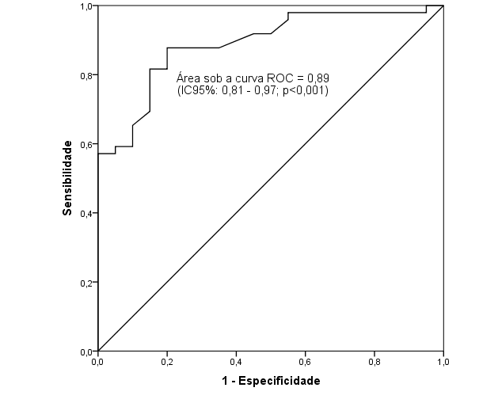
Ponto de corte | Sensibilidade | 1 - Especificidade | Especificidade
0.0% | 100.0% | 100.0% | 0.0%
5.8% | 100.0% | 95.0% | 5.0%
6.2% | 98.0% | 95.0% | 5.0%
6.4% | 98.0% | 90.0% | 10.0%
7.2% | 98.0% | 85.0% | 15.0%
8.0% | 98.0% | 75.0% | 25.0%
12.2% | 98.0% | 70.0% | 30.0%
21.6% | 98.0% | 65.0% | 35.0%
27.5% | 98.0% | 60.0% | 40.0%
28.8% | 98.0% | 55.0% | 45.0%
39.5% | 95.9% | 55.0% | 45.0%
50.1% | 91.8% | 50.0% | 50.0%
51.3% | 91.8% | 45.0% | 55.0%
52.2% | 87.8% | 35.0% | 65.0%
54.0% | 87.8% | 30.0% | 70.0%
55.6% | 87.8% | 25.0% | 75.0%
56.9% | 87.8% | 20.0% | 80.0%
58.6% | 85.7% | 20.0% | 80.0%
59.8% | 83.7% | 20.0% | 80.0%
62.2% | 81.6% | 20.0% | 80.0%
71.3% | 81.6% | 15.0% | 85.0%
79.3% | 79.6% | 15.0% | 85.0%
80.7% | 77.6% | 15.0% | 85.0%
82.1% | 75.5% | 15.0% | 85.0%
83.1% | 73.5% | 15.0% | 85.0%
83.5% | 71.4% | 15.0% | 85.0%
83.9% | 69.4% | 15.0% | 85.0%
84.8% | 65.3% | 10.0% | 90.0%
85.4% | 63.3% | 10.0% | 90.0%
85.7% | 61.2% | 10.0% | 90.0%
86.2% | 59.2% | 10.0% | 90.0%
86.6% | 59.2% | 5.0% | 95.0%
86.7% | 57.1% | 5.0% | 95.0%
87.0% | 57.1% | 0.0% | 100.0%
87.3% | 55.1% | 0.0% | 100.0%
87.6% | 53.1% | 0.0% | 100.0%
88.3% | 51.0% | 0.0% | 100.0%
89.1% | 49.0% | 0.0% | 100.0%
89.6% | 46.9% | 0.0% | 100.0%
90.4% | 44.9% | 0.0% | 100.0%
91.9% | 42.9% | 0.0% | 100.0%
94.3% | 38.8% | 0.0% | 100.0%
95.9% | 36.7% | 0.0% | 100.0%
96.1% | 34.7% | 0.0% | 100.0%
97.0% | 32.7% | 0.0% | 100.0%
98.0% | 30.6% | 0.0% | 100.0%
98.1% | 28.6% | 0.0% | 100.0%
98.3% | 26.5% | 0.0% | 100.0%
98.5% | 24.5% | 0.0% | 100.0%
98.7% | 22.4% | 0.0% | 100.0%
98.8% | 20.4% | 0.0% | 100.0%
99.1% | 18.4% | 0.0% | 100.0%
99.3% | 16.3% | 0.0% | 100.0%
99.4% | 12.2% | 0.0% | 100.0%
99.6% | 10.2% | 0.0% | 100.0%
99.8% | 8.2% | 0.0% | 100.0%
99.9% | 6.1% | 0.0% | 100.0%
99.9% | 4.1% | 0.0% | 100.0%
100.0% | 2.0% | 0.0% | 100.0%
100.0% | 0.0% | 0.0% | 100.0%

classeIII_ | Cuttoff
IV | Pos. Neg. | Total
-----------+----------------------+----------
Abnormal | 43 6 | 49
Normal | 4 16 | 20
-----------+----------------------+----------
Total | 47 22 | 69

True abnormal diagnosis defined as classeIII_IV = 1

[95% Confidence Interval]
---------------------------------------------------------------------------
Prevalence Pr(A) 71.0% 58.8% 81.3%
---------------------------------------------------------------------------
Sensitivity Pr(+|A) 87.8% 75.2% 95.4%
Specificity Pr(-|N) 80.0% 56.3% 94.3%
ROC area (Sens. + Spec.)/2 0.84 0.74 0.94
---------------------------------------------------------------------------
Likelihood ratio (+) Pr(+|A)/Pr(+|N) 4.39 1.81 10.61
Likelihood ratio (-) Pr(-|A)/Pr(-|N) 0.15 0.07 0.33
Odds ratio LR(+)/LR(-) 28.67 7.37 111.03
Positive predictive value Pr(A|+) 91.5% 79.6% 97.6%
Negative predictive value Pr(N|-) 72.7% 49.8% 89.3%
---------------------------------------------------------------------------

